3.Qt1
 |  | 内容 | 时间(时) | 备注 | 上午时间 | 下午时间 | 晚上时间
第一部分 | 1.讲课 | 1.Qt程序快速上手 1.创建第一个Qt程序 2.Qt的各个部分介绍(main.cpp/qml.rc/main.qml/Page1.qml/Page1Form.ui.qml/qtquickcontrols2.conf) | 1 |  | 2h(10:00-12:00) | 4h(14:00-18:00) | 2.5h(19:30-22:00)
 |  | 2.QML语言基础 1 对象 2 表达式 3 注释 4 属性 [重点] 1.基本属性 2.id属性 3.列表属性 4.分组属性 5.附加属性 6.属性声明顺序 | 2
 |  | 3 基本元素 1.Rectangle 2.颜色 3.渐变色 4.Item 5.锚布局 6.响应按键 7.Text 8.Button 9.Image 10.BusyIndicator | 1
 |  | 4.ECMAScript 语法 1.变量 2.ES原始类型 & QML基本类型 3.对象 & 内置对象 & Qt宿主对象 4.函数 & 表达式 & 程序语句 & console | 2
 | 2.复习 |  | 1
 | 3.小作业 |  | 4 | 实现一个启动界面，启动时间设置为5s，需要有进度显示，Logo和显示图片，主题通过配置文件配置
 | 4.复习+点评小作业 |  | 1
 | 合计 |  | 12 | 1.5d

第二部分 | 1.讲课 | JavaScript编程概述 | 3
 | 合计 |  | 3 | 0.5d

第三部分 | 1.讲课 | 1.常见元素 [重点] 1.TextInput & TextField & TextEdit & TextArea 2.RadioButton & CheckBox 3.GroupBox & ComboBox 4.ProgressBar & Flickable & ScrollBar | 3
 |  | 2.元素布局 1.Row， Column 2.Grid， Flow 3.GridLayout，RowLayout，ColumnLayout | 1
 |  | 3.事件处理 1.信号与槽 [重点] 2.鼠标 3.键盘 4.定时器 | 1
 | 2.复习 |  | 1
 | 3.小作业 |  | 5 | 作业要求: 1.界面分2分Tab，Main界面如上图所示(分为PCBView,List,Equipment,Lot四个片区)，Setting界面空白即可 2.PCBView上显示一副图片 3.PCBView的PreView上显示图片缩略图，默认状态下PreView显示，点击右边三角形消失，再点击弹出 | 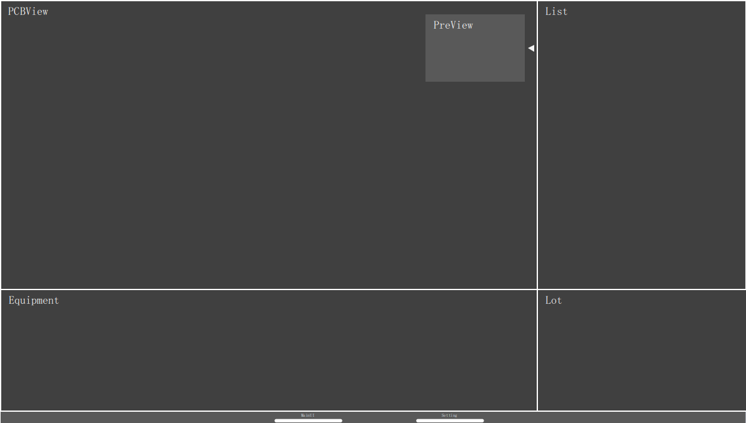
 | 4.复习+点评小作业 |  | 1
 | 合计 |  | 12 | 1.5d

第三部分 | 1.讲课 | 1.组件和动态对象 [重点] 1.Component 2.Loader 3.Es动态创建和删除 | 2
 |  | 2.Canvas 1.绘图路径 2.绘制文本 3.绘制图片 4.变换 5.裁剪 | 2
 | 2.复习 |  | 1
 | 3.小作业 |  | 5 | 1.PCBView支持滚轮放大和缩小，右键拖动 2.PCBView状态发生变化的时候(PreView)预览也发生变化，同时PreView用矩形标示当前PCBView显示的区域(PreView使用组件，一遍后续可以复用
 | 4.复习+点评小作业 |  | 1
 | 合计 |  | 11 | 1.5d

大作业 | 在界面上实现以下功能 | 1.题目讲解 | 1 | 1.PCBView在背景图片上绘制形状（支持圆形和矩形），一开始随机随机绘制5个形状 2.PCBView放大，缩小，拖动的时候绘制的形状也同步发生变化 3.形状有3重状态: 1.选中状态: 单击形状或者单击列表，进入后形状有特殊的样式，选中状态下可以进行拖动，一旦拖选中一个形状，上一个形状自动取消选中状态 2.删除状态: 双击形状删除，该形状就会中PCBView 4.在PCBView空白处右击弹出右键菜单，有添加选项，可以添加形状： 1.点击添加后弹出类似右边的形状选择浮动控件，然后在PCBView相应的位置点击就会添加选中形状(PCBView决定了位置，大小) 2.添加形状的初始的坐标就是当前鼠标位置，大小可以设死 5.PCBView左键可以支持拖动 | 任务分配: peter:整体界面，风格，布局 lynn:浮动的形状选择控件 grace:形状的选中/删除/添加 plato:数据的生成，形状的绘制，PCBView的滚轮的放大缩小 bob: PCBView的右键菜单和左键拖动 |  | 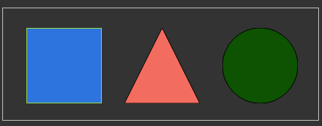
 |  | 2.学员做题 | 16
 |  | 3.题目批改+点评 | 2
 |  | 4.学员再次修改 | 2
 |  | 5.最终评价 | 1
 | 合计 |  | 22 | 3d

汇总:讲课+复习+小作业总共花去5天, 大作业3天, 一共是8天的计划

4.Qt2
 |  | 内容 | 时间(时) | 备注 | 上午时间 | 下午时间 | 晚上时间
第一部分 | 1.讲课 | 1.在QML中使用C++类和对象 [重点] 1.注册一个可以到处到C++类 2.到处C++类型到QML，创建实例 3.将一个C++对象导出为QML属性 | 2 |  | 2h(10:00-12:00) | 4h(14:00-18:00) | 2.5h(19:30-22:00)
 |  | 2.在C++中使用QML对象 | 1
 | 2.复习 |  | 1
 | 3.小作业 |  | 4 | 使用一个ComboBox绑定一个C++类的Enum
 | 4.复习+点评小作业 |  | 1

 | 合计 |  | 9 | (1d)

第二部分 | 1.讲课 | 1.ListView 1.ListView的简单使用 2.header/footer 3.访问和修改Model 4.section | 1
 |  | 2.XmlListModel | 0.5
 |  | 3.使用C++ Model [重点] 1.C++实现QML可用Model 2.将Model导出到QML中 3.QML代码部分 | 2
 | 2.复习 |  | 1
 | 3.小作业 |  | 4 | 将Qt1中的Shape列表形状封装成C++中的Model使用 备份作业: 使用一个ListView绑定C++的Model，数据结构如下之前的Shape: x,y,width,height,ShapeType 并使用一个列表显示出来 | 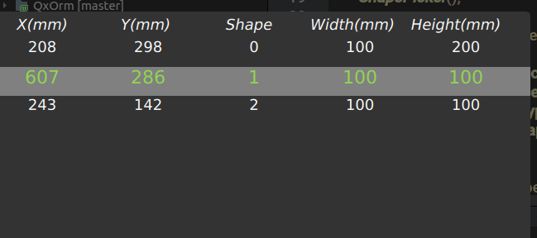
 | 4.复习+点评小作业 |  | 1

 | 合计 |  | 9.5 | (1.5d)

第二部分 | 1.讲课 | 1.国际化 | 1
 |  | 2.样式 | 1
 | 合计 |  | 2 | (0.5d)

大作业 | 在界面上实现以下功能 | 1.题目讲解 | 1 | 1.开始界面输入账户和密码，验证正确后进入登录界面，登录界面沿用之前小作业的，但是要做到所有的界面风格和语言一致，登录界面结束后进入主界面 2.当前PCBView所有形状的信息都需要在右上角的List显示 1.形状的选中状态在List也可以进行操作，同时选中状态能够更新到PCBView 2.双击List可以删除每一条记录，修改后PCBView也要发生相应的更新 3.List空白处右键菜单有添加按钮，添加初始坐标为PCBView的中心点，大小可以设死，形状通过ShapePicker选择 3.初始数据来自sqlite数据库，如果没有请初始生成 4.PCBView双击形状删除，List也进行相应的更新 5.任何时候数据按住ctrl+s保存数据到数据库 6.界面的风格和语言可配置 | 任务分配: peter:登录界面，启动界面，风格，布局，PCBView lynn:形状的编辑状态，拖放大小，所有的形状绘制和渲染，包括右键菜单，绘制使用C++代码 bob:List控件的所有逻辑，包括右键菜单，数据使用C++的model plato:sqlite数据的存取以及快捷键保存支持 grace: 主题和语言，可以通过配置文件设置，支持运行时修改
 |  | 2.学员做题 | 16
 |  | 3.题目批改+点评 | 2
 |  | 4.学员再次修改 | 2
 |  | 5.最终评价 | 1
 | 合计 |  | 22 | 3d

汇总:讲课+复习+小作业总共花去3天, 大作业3天, 一共是6天的计划

